Deckblatt
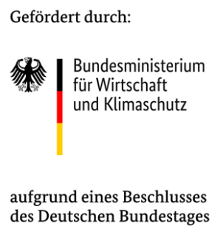
Sodele - Solarsimulation denkbar leicht
Simulation von PV-Energieprofilen
 | mit PVlib (Python)

von Heiner Steinacker, siz energieplus

 |  | Version: | 2.02 (22.01.2025)

 |  |  |  | part of

 | https://pvlib-python.readthedocs.io |  |  | www.quasi-software.org

PV_Input
 |  |  |  | ^ | Aufklappen für weitere PV-Anlagen
Sodele: Solarsimulation denkbar leicht - Parametereingabe (vereinfacht) |  |  |  |  |  | Legende
 |  |  |  |  |  | Dropdown Auswahl
Wetter-Profile (.epw oder .dat)
Dateispeicherort (Pfad oder ausgehend von aktuellem Ordner) | C:\Users\steinacker\Lokal\git_SoDeLe\precompiled_with_frontend\Wetter\TRY2015_Stuttgart_JahrEPW.epw |  |  |  |  | Freie Eingabe (String, Zahl)

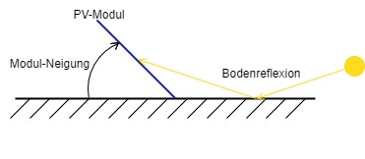
 |  |  |  |  |  | ausgegraute Zellen aufgrund von getroffenen Einstellungen
PV-Anlagen | PV 1 | PV 2 | PV 3
Modul-Ausrichtung ggü. Norden in Grad (Süd = 180°, Ost = 90°, West = 270°) | 180.00 Grad | 90.00 Grad | 45.00 Grad
Modul-Neigung ggü. horizontaler Ebene in Grad | 30.00 Grad | 10.00 Grad | 35.00 Grad
Anzahl PV-Module (auch Kommazahl) | 115.00 Stück | 460.00 Stück | 130.00 Stück
Umgebungstyp für Albedo (Reflexionskoeffizient der Umgebung vor Modul)* | Default (0,2) | Default (0,2) | Default (0,2)
Art der Installation (Anbringung und Bauweise Front/Back) | 1. Gute hinterlüftung, Glasrückseite | 1. Gute hinterlüftung, Glasrückseite | 1. Gute hinterlüftung, Glasrückseite
Gewähltes Modul [Fläche, Leistung, Spannung, Strom, Modulwirkungsgrad] | Standard-Modul (2022) [1,98 m^2, 410 W, 41,1 V_mp, 10 A_mp, 20,71 %] | Hocheffizienz-Modul (2022) [2,03 m^2, 460 W, 43,9 V_mp, 10,5 A_mp, 22,66 %] | Überholtes/Veraltetes Modul (2016) [1,63 m^2, 296 W, 32,3 V_mp, 9,2 A_mp, 18,16 %]
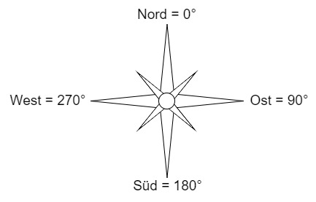
Wirkungsgrad Elektronik (Inverter) (Default: 0,92) | 0.92 | 0.92 | 0.92
Gesamtanzahl und Gesamtfläche der Module (zur Kontrolle) | 115 PV-Module; 227,7 m^2; 47,15 kWp | 460 PV-Module; 933,8 m^2; 211,6 kWp | 130 PV-Module; 211,9 m^2; 38,48 kWp
* ausschlaggebend ist die Umgebung vor dem PV-Modul innerhalb mehrerer Meter. Primär relevant für große Modulneigung und tiefstehende Sonne (vgl. Grafik rechts) | wird simuliert | wird simuliert | wird simuliert

Grafiken
Anzeigen der erstellten Grafiken mit Energieprofilen? | Nein

Output
Dateiname der Ergebnis-Datei (wird durch Datum+Uhrzeit ergänzt) | Output

Simulation starten
Dateipfad zu Python-Executable | C:\Users\steinacker\Lokal\git_SoDeLe\precompiled_with_frontend\SoDeLe.exe

Debug-Modus (behält Tempfiles, zeigt weitere Informationen): | Nein

